运行测试
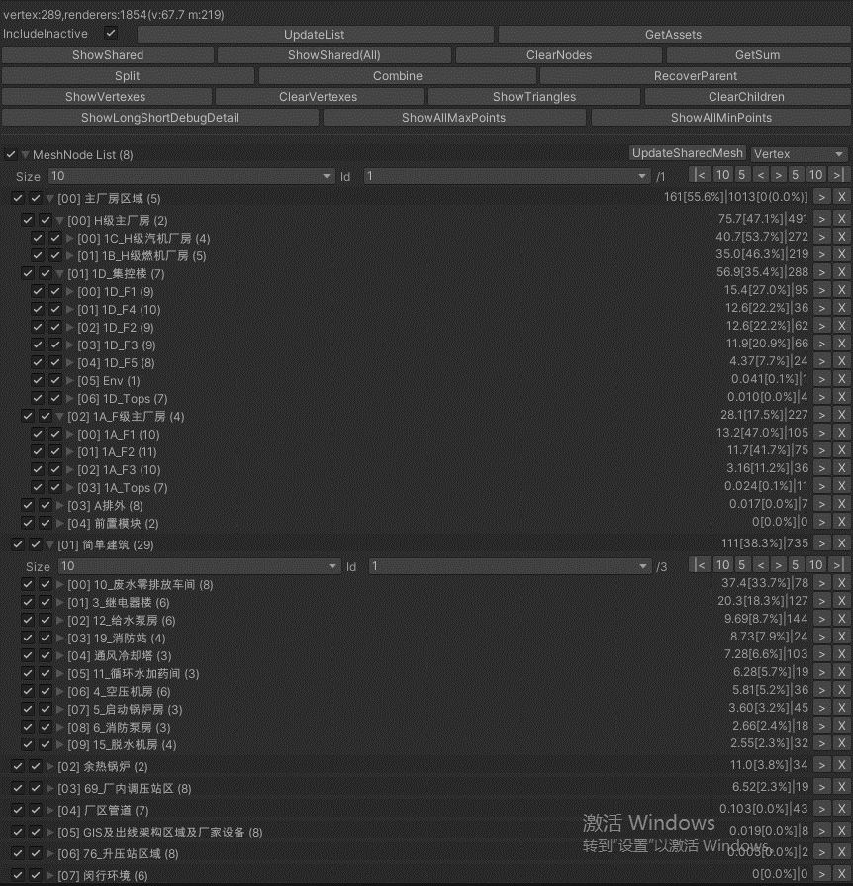
版本 | Unity | 状态 | 启动时间 | 内存 | 显存 | FPS | Batches | Calls | Tris | Verts
现在的版本 | Editor | 首页 |  |  |  | 28.8 | 7930 | 336 | 11.1M | 12.8M
 |  | 进度电厂 |  |  |  | 20 | 8200 | 345 | 11.3M | 13.1M

OnlyMesh | Editor | 全部模型 |  |  |  | 86 | 2771 | 151 | 3.1M | 4.2M
 |  | 去掉全部地形 |  |  |  | 93 | 1751 | 108 | 2.4M | 3.4M
 |  | 去掉全部建筑 |  |  |  | 108 | 69 | 68 | 488 | 790 | 导出主厂房管道模型

